画面layout
接続元制限 詳細設計書
画面ID：SEC-04 ｜ 版：0.1 ｜ 文書番号：04
項目番号は項目定義・処理一覧と対応する。本人・IP・招待・認証器は表示用データ又は伏字。
全体画面 ／ 実画面レイアウト

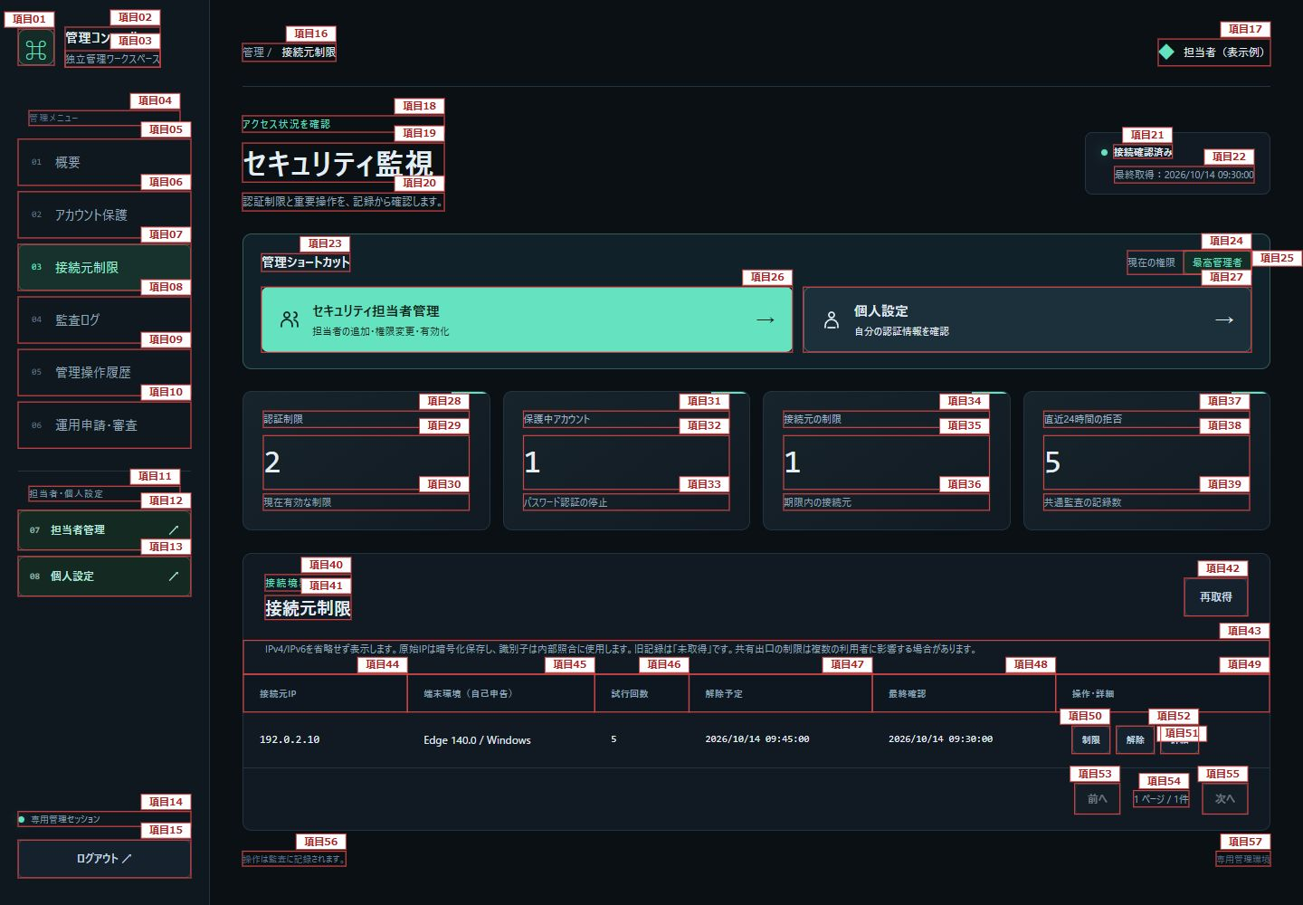

図1：項目1～57

操作確認（展開表示） ／ 実画面レイアウト

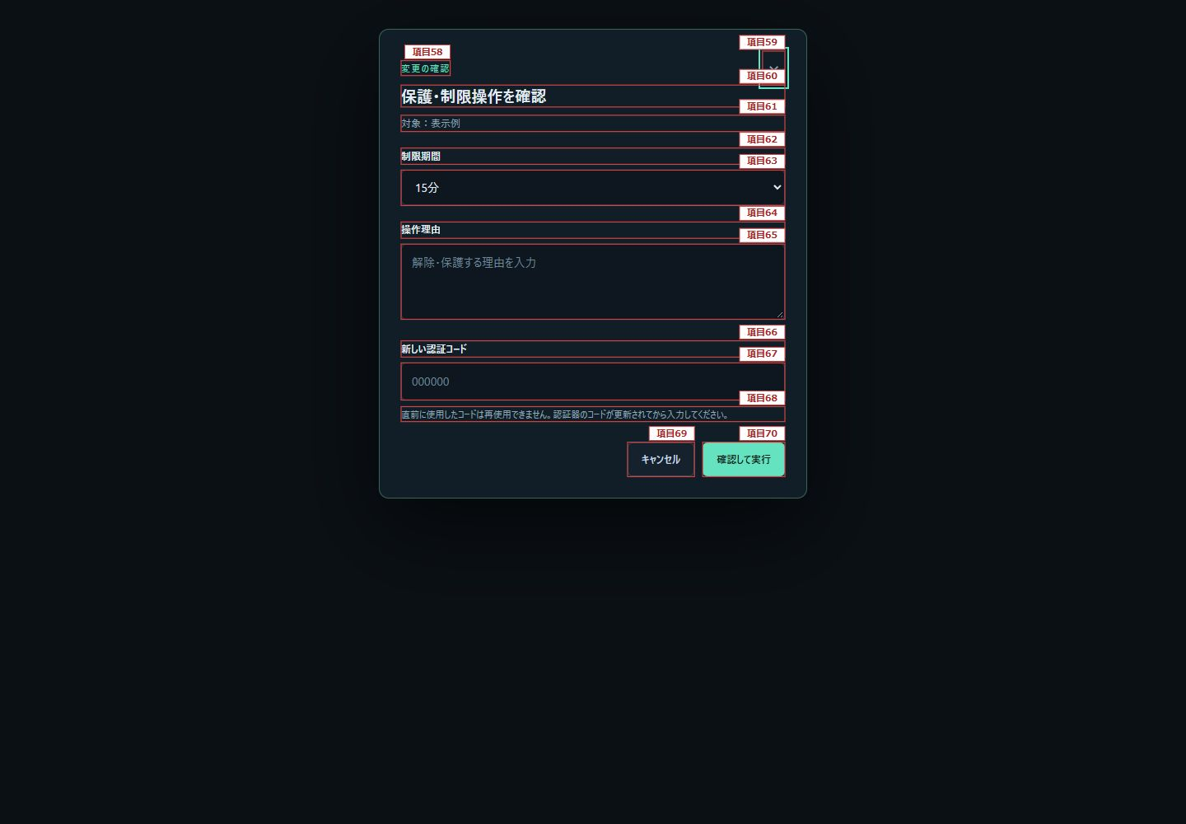

図2：項目58～70

アクセス証跡詳細（展開表示） ／ 実画面レイアウト

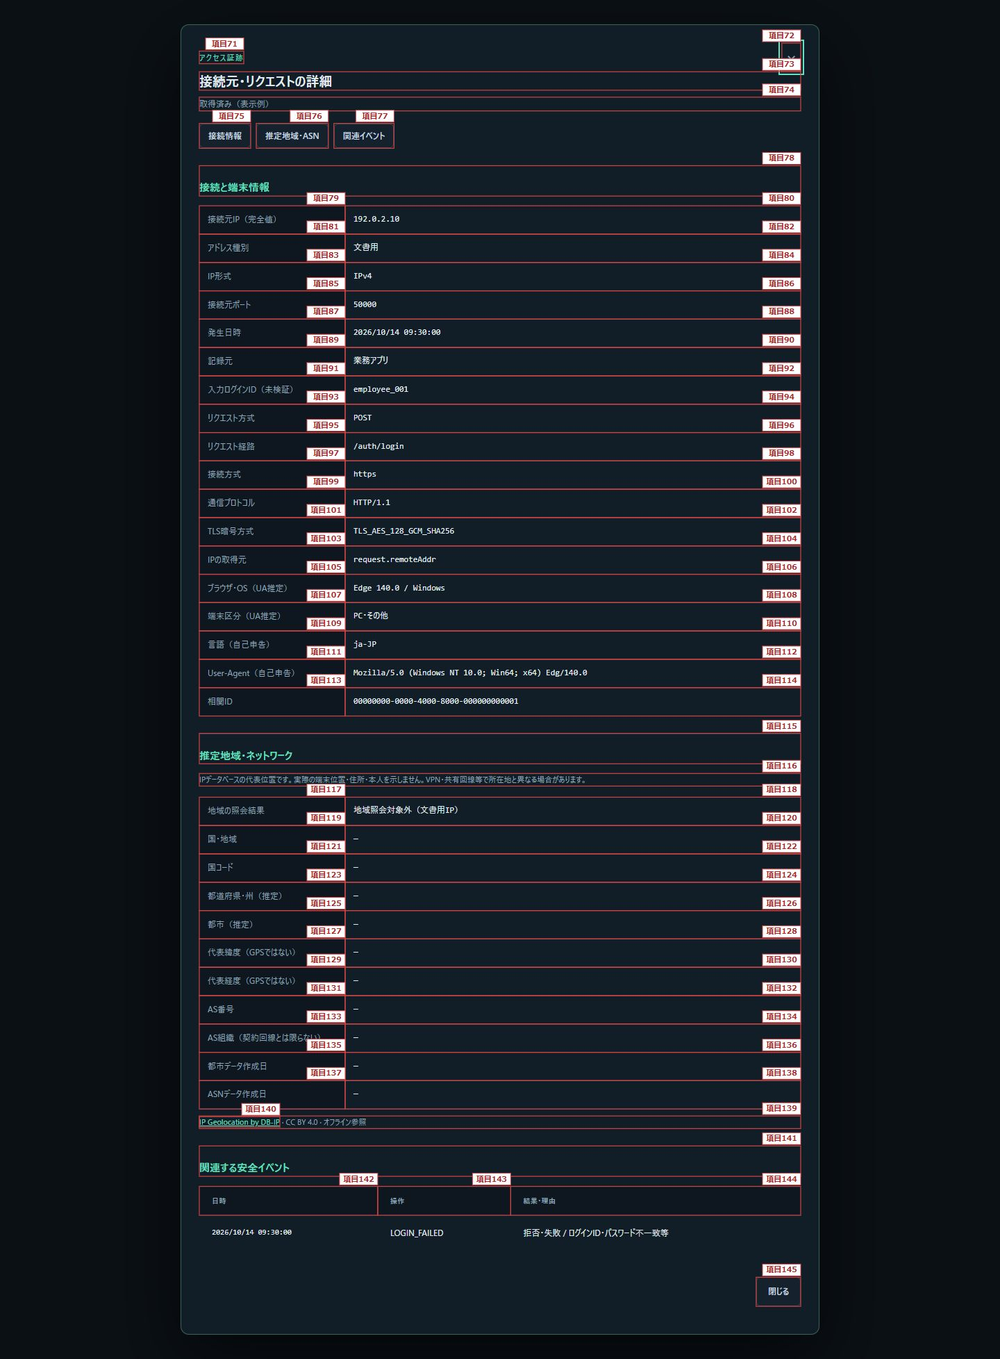

図3：項目71～145

